Sheet1
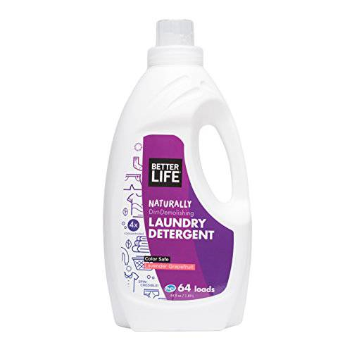
 | 제품 이름 | 제품사진
 | LAUNDRY DETERGENT LAVENDER GRAPEFRUIT(세탁세제 라벤더향)

 | 브랜드or판매원 | Better Life
 | 제조사 | BETTER LIFE
 | 카테고리 | 세탁세제
 | 성분공개 | O

 | 자가검사번호
 | 기타 허가 인증 여부
 | 친환경 인증여부
 | 해외 인증 여부 |  |  |  |  | No data -> X
 |  |  |  |  |  | No-> N, Some->S, Moderate->M, High->H |  |  |  | Recognized -> R, Suspected -> S |  |  |  | 해당시 "1" 로표시
 |  |  |  |  |  | 독성별 주의도 |  |  |  | Score Card
고유번호 | 성분명(국문) | 영문명 | CAS번호 | 배합용도 | EWG등급 | 천식/호흡 | 피부자극 | 발달/생식 | 발암 | 천식/호흡 | 피부자극 | 발달/생식 | 발암 | 국내유해 | D S L | EPA | SLS/SLES | 4급암모늄 | 향료 | 색소/형광 | 가습기 | 비고
0001 | Purified water
0130 | Potassium cocoate
0087 | Decyl glucoside
0087 | Lauryl glucoside
0345 | 올레익애씨드 | Oleic Acid | 112-80-1 | 향료, 계면활성제-세정제 | A | X | L | L | X |  |  |  |  |  |  | G
0241 | 오렌지오일 | Citrus Aurantium Dulcis (Orange) Oil | 8008-57-9 | 향료 | C | S | S | S | S |  |  |  |  |  | 1 | Y
0079 | Sodium citrate
0738 | 퀼라자껍질추출물 | Quillaja Saponaria Bark Extract | 68990-67-0 | 착향제, 피부컨디셔닝제 | A | X | L | X | L
0003 | Glycerin (vegetable)
0056 | Sodium carbonate
0052 | Citric acid
0070 | Enzyme Blend
0252 | 왕귤껍질오일 | Citrus Grandis (Grapefruit) Peel Oil | 8016-20-4 | 향료, 피부컨디셔닝제 | C | S | S | X | S
0010 | 라벤더추출물 | Lavandula Angustifolia (Lavender) Extract | 90063-37-9 | 피부컨디셔닝제 | C | X | X | X | X
0489 | 베르가모트오일 | Citrus Aurantium Bergamia (Bergamot) Fruit Oil | 8007-75-8 | 착향제 | C | S | S | X | S

